Hoja1
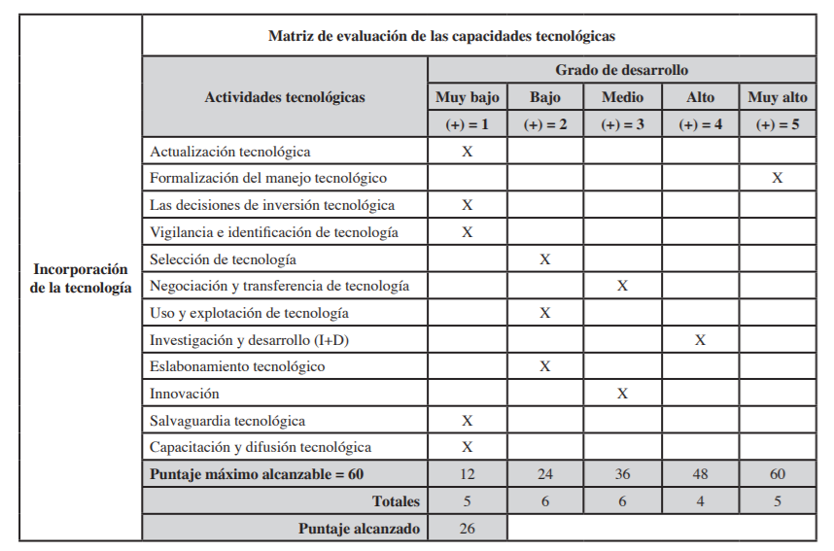
Incorporación de la tecnología | Matriz de evaluación de las capacidades tecnológicas

 | Actividades tecnológicas | Grado de desarrollo
 |  | Muy bajo | Bajo | Medio | Alto | Muy alto
 |  | (+) = 1 | (+) = 2 | (+) = 3 | (+) =4 | (+) = 5
 | Actualización tecnológica | X
 | Formalización del manejo tecnológico |  |  |  |  | X
 | Las decisiones de inversión tecnológica | X
 | Vigilancia e identificación de tecnología | X
 | Selección de tecnología |  | X
 | Negociación y transferencia de tecnología |  |  | X
 | Uso y explotación de tecnología |  | X
 | Investigación y Desarrollo (I+D) |  |  |  | X
 | Eslabonamiento tecnológico |  | X
 | Innovación |  |  | X
 | Salvaguardia tecnológica | X
 | Capacitación y difusión tecnológica | X
 | Puntaje máximo alcanzable = 60 | 12 | 24 | 36 | 48 | 60
 | Totales: | 5 | 6 | 6 | 4 | 5
 | Puntaje alcanzado : | 26

